Pila-Sprint1
ID | Nombre | Estimado | Notas
 |  | 36.5
ID0001 | Como cliente quiero una aplicación/juego de preguntas similar al QuizUp | 11
ID001_T1 | Implementar el manejo de usuarios | 3 | Investigar
ID001_T2 | Implementar el método que coge preguntas de la base de datos | 2
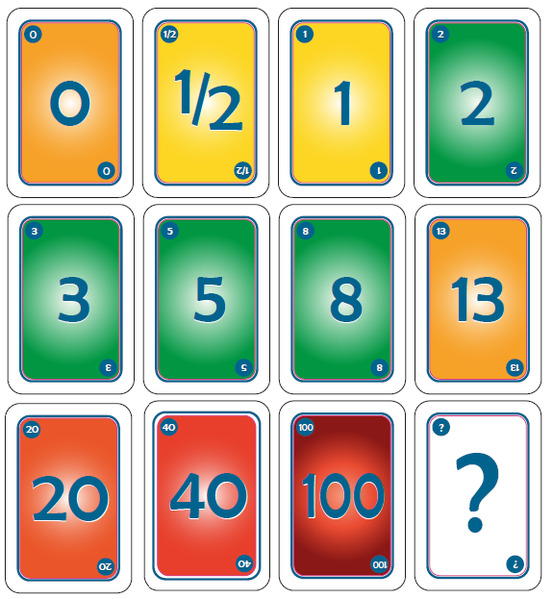
ID001_T3 | Implementar el método que muestra las preguntas | 1
ID001_T4 | Implementar el método que gestiona las respuestas de los usuarios | 3
ID001_T5 | Implementar el método que muestra las puntuaciones | 2
ID0002 | Como desarrollador quiero controlar el acceso de los usuarios mediante un login | 5.5
ID002_T1 | Implementar el método de validación de datos | 2
ID002_T2 | Implementar el método que registra a un usuario | 1
ID002_T3 | Implementar el método de acceso al sistema | 0.5
ID002_T4 | Realizar pruebas de validación, registro y acceso | 2
ID0004 | Como desarrollador quiero almacenar los datos de la aplicación en una base de datos | 8
ID004_T1 | Creación de la base de datos | 5
ID004_T2 | Implementar el método que se conecta con la base de datos | 1
ID004_T3 | Realizar pruebas de acceso y escritura a la base de datos | 2
ID0005 | Como cliente quiero un interfaz de acceso al sistema | 3
ID005_T1 | Crear el interfaz de login | 2
ID005_T2 | Crear el interfaz de registro | 1
ID0006 | Como desarrollador quiero realizar la aplicación en un entorno web | 7
ID006_T1 | Familiarizarse con LAMP | 5
ID006_T2 | Instalación de apache, mysql y php | 2
ID0007 | Como cliente quiero preguntas relacionados con la informática | 2
ID007_T1 | Crear las preguntas | 1
ID007_T2 | Almacenar las preguntas en la base de datos | 1

Burns
 | Esfuerzo previsto | Esfuerzo restante
1-oct | 36.5 | 0
2-oct | 30.1 | 0
5-oct | 26.9 | 0
6-oct | 23.7 | 0
7-oct | 20.5 | 0
8-oct | 17.3 | 0
9-oct | 14.1 | 0
12-oct | 10.9 | 0
13-oct | 7.7 | 0
14-oct | 4.5

Calendario de la iteración
Tiempo a Dedicar Total | 36.5 | 2015-10-01 | 2015-10-02 | 2015-10-05 | 2015-10-06 | 2015-10-07 | 2015-10-08 | 2015-10-09 | 2015-10-12 | 2015-10-13 | 2015-10-14
Tiempo a Dedicar Diario |  | 3.2 | 3.2 | 3.2 | 3.2 | 3.2 | 3.2 | 3.2 | 3.2 | 3.2 | 3.2
Tiempo Restante |  | 36.5 | 30.1 | 26.9 | 23.7 | 20.5 | 17.3 | 14.1 | 10.9 | 7.7 | 4.5

Acumulado
 | Acumulado
1-oct | 0
2-oct | 0
5-oct | 0
6-oct | 0
7-oct | 0
8-oct | 0
9-oct | 0
12-oct | 0
13-oct | 0
14-oct

